Comparación
 |  |  | Competencia |  |  |  | PECOM
Ubicación | Pozo/Batería | PA [mcpd] | Dosis [lpd] | Concentración [ppm] | PU | Producto Championx | Dosis [lpd] | Concentración [ppm] | PU | PQ | Nota | Equipos de Dosificación todos de Aconcagua Energía | Equipos de Telemetría
EL | Batería 2 (Colector) | 171 | 20 | 117 | 8.0 | S6574A | 20 | 117 | 7.17 | IC7016 | Hoja de seguridad legible | Equipo de dosificación de Aconcagua Energiía | Equipo satelital
EL | Batería 2 (entrada bomba o filtro) | 171 | 10 | 59 | 8.0 | S6574A | 10 | 59 | 7.17 | IC7016 | Hoja de seguridad legible | Equipo de dosificación de Aconcagua Energiía | Equipo satelital
LO | Pozo 9 (LO9) | 36 | 5 | 139 | 8.0 | S6574A | 5 | 139 | 7.17 | IC7016 | Hoja de seguridad ilegible, es alguno de estos 2 productos | Equipo de dosificación de Aconcagua Energiía | Equipo satelital
LO | Pozo 41 (LO41) | 47 | 4 | 85 | 8.0 | S6574A | 4 | 85 | 7.17 | IC7016 | Hoja de seguridad ilegible, es alguno de estos 2 productos | Equipo de dosificación de Aconcagua Energiía | Equipo satelital
LO | Pozo 7 (LO7) | 22 | 4 | 183 | 8.0 | S6574A | 4 | 183 | 7.17 | IC7016 | Hoja de seguridad ilegible, es alguno de estos 2 productos | Equipo de dosificación de Aconcagua Energiía | Equipo satelital
LO | Satelite 2 | S/D |  |  | 8.0 | S6574A | 0 | 0 | 7.17 | IC7016 | Hoja de seguridad ilegible, es alguno de estos 2 productos | Equipo de dosificación de Aconcagua Energiía | Equipo satelital
LO | Batería 1 (Colector) | 224 | 15 | 67 | 8.0 | S6574A | 15 | 67 | 7.17 | IC7016 | Hoja de seguridad legible | Equipo de dosificación de Aconcagua Energiía | Equipo satelital
LO | Batería 1 (Separadores) | 224 | 15 | 67 | 8.0 | S6574A | 15 | 67 | 7.17 | IC7016 | Hoja de seguridad legible | Equipo de dosificación de Aconcagua Energiía | Equipo satelital
M | Satelite 4 | 85 | 15 | 176 | 2.6 | EC-6082A | 15 | 176 | 0.00 | IC5091 | Fecha 2022- Que tomo el último recorredor la dosificación | Equipo Solar (A cotizar Pecom) | Equipo Satelital
M | Satelite 5 |  |  |  | 6.8 | EC- 2575A |  | 0 | 0.00 | IC5091 | Fecha 2022- Que tomo el último recorredor la dosificación | Equipo de aconcagua | Equipo Satelital
M | Satelite 9 | S/D |  |  | 6.8 | EC- 2575A | 0 | 0 | 0.00 | IC5091 | Punto crítico que quieren dosificar, no hay energía en ese punto (Convergen 7 pozos, los de la batería 21) | Equipo Solar (A cotizar Pecom) | Equipo Satelital
M | Batería 19 | 4 | 12 | 2691 | 2.6 | EC-6082A | 12 | 2691 | 0.00 | IC5091 | (Ingreso a la batería) | Equipo de aconcagua | Equipo Satelital

 | EL+LO | PQ | Dosis | PU | Venta mes |  |  |  |  |  | Puntos con telemetría
 |  | IC7016 | 73 | 7.17 | 15,964 | 15,964 |  |  |  | EL+LO | 8
 |  | S6574A | 73 | 8.01 | 17,834 | 17,834 |  |  |  | M | 2
 |  | EC- 2575A | 0 | 6.78 | 0
 |  | EC-6082A | 0 | 2.57 | 0 |  |  |  | Nota
 |  |  |  |  |  |  |  |  | Vamos con esto pero tenemos ensayos en curso
 | M | PQ | Dosis | PU | Venta mes
 |  | IC5091 | 27 | 2.86 | 2,355 | 2,355
 |  | S6574A | 0 | 8.01 | 0 | 2,116
 |  | EC- 2575A | 0 | 6.78 | 0
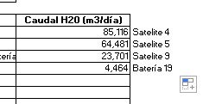
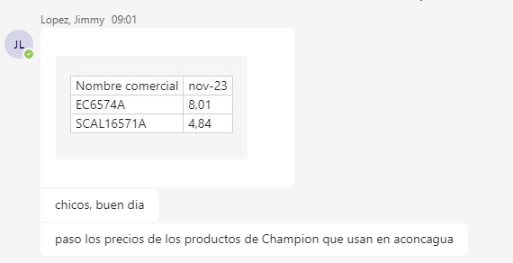
 |  | EC-6082A | 27 | 2.57 | 2,116

Telemetría
EDGE | Nov-23 | Costo equipos | Transmisión [USD/mes] | Instalación [USD] | Mant mensual [USD] | Costo mensual | Pozo/Batería | Maestro | Esclavo
Sensor sumergible | 750 | 81 | 48 | 10 | 63 | 201 | Batería 2 (Colector) |  | 1
Sensor P ext | 450 |  |  |  |  |  | Batería 2 (entrada bomba o filtro) | 1
Xpert LP-4g-Li | 1800 |  |  |  |  |  | Pozo 9 (LO9) | 1
Xpert LP-Xb-Li | 1800 | Maestros | 10 | 29600 |  |  | Pozo 41 (LO41) | 1
Xpert 200-SAT-XB-BAT | 2960 | Esclavos | 2 | 3600 |  |  | Pozo 7 (LO7) | 1
Xpert 600-SAT-XB-BAT | 3300 | Estructura montaje RF | 12 | 1800 |  |  | Satelite 2 | 1
Estructura equipos sat | 300 |  | Total | 35000 |  | 2917 | Batería 1 (Colector) | 1
Caños para montaje RF | 150 |  | VU | 36 |  |  | Batería 1 (Separadores) |  | 1
Scio 46 abono mensual | 17 |  | Costo mensual | 81 |  |  | Satelite 4 | 1
Scio Sat abono mensual | 57 |  |  |  |  |  | Satelite 5 | 1
 |  |  |  |  |  |  | Satelite 9 | 1
 |  |  |  |  |  |  | Batería 19 | 1
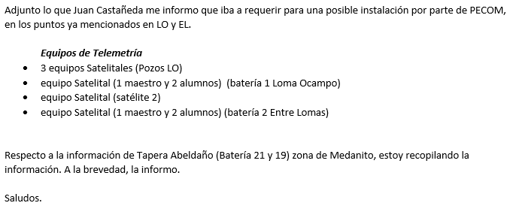
 |  |  |  |  |  |  |  | 10 | 2

Skid Solar
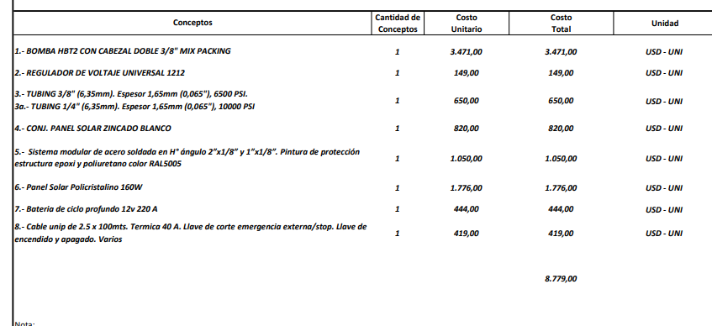
 | 3471
 | 149
 | 650
 | 820
 | 1050
 | 1776
 | 444
 | 419
Total | 8779
Según última compra | 16200

